Índice
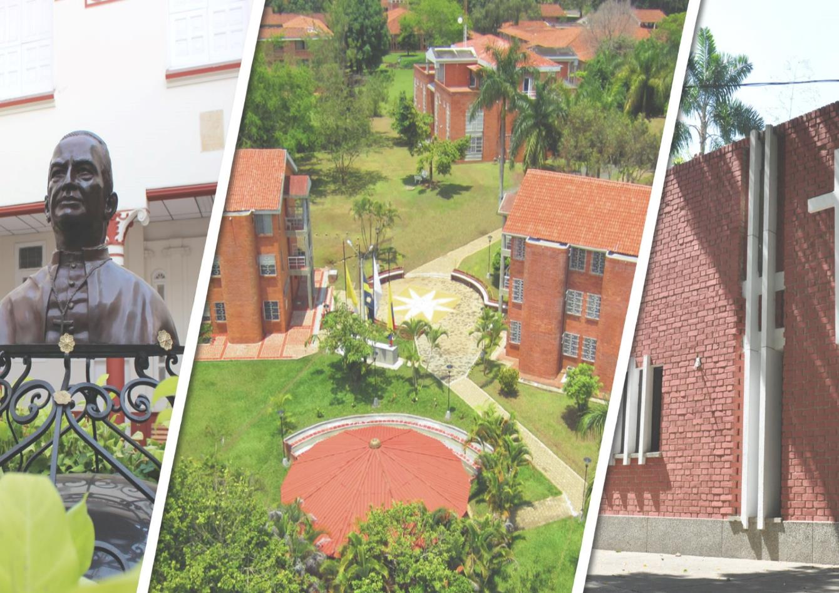
Semestre
semestre
1
Fundación Universitaria Católica Lumen Gentium - UNICATÓLICA

semestre
Semestre
2

semestre
semestre
3

semestre
semestre

semestre
semestre
Ingeniería Industrial

semestre
semestre
6

semestre
semestre
7

semestre
semestre
8

semestre
semestre
9

Calendario Académico
BANNER STUDENT
semestre
semestre
10

1
Anterior
Siguiente
NRC | Sesión | Alfanúmerico | Nombre Asignatura(s) | Créditos | Día(s) | Hora Inicio | Hora Fin | Jornada | Modalidad | Sede(s)
13668 | 1 | DPCB23038 | Matematica Fundamental | 3 | Lunes | 1830 | 2129 | Nocturno | Presencial | Sede Meléndez
14137 | 1 | DPLE43042 | Inglés 1 | 3 | Martes | 1830 | 2129 | Noche | Presencial | Meléndez
14086 | 1 | DPLE43043 | Comprensión de Textos | 3 | Miércoles | 1830 | 2129 | Noche | Presencial | Meléndez
14230 | 1 | DPCI21087 | Introducción a la Ingeniería | 3 | Jueves | 1830 | 2129 | Nocturno | Presencial | Pance
13992 | 1 | DPCJ32094 | Ciudadania, Democracia y Paz | 3 | Viernes | 1830 | 2129 | Nocturno | Presencial | Sede Meléndez
14118 | 1 | DPCH62007 | Proyecto de Vida | 2 | Sábados | 15:00:00 | 17:00:00 | Nocturno | Presencial | Sede Meléndez

Consultar | - | DPLE43042 | Inglés 1 |  | - | - | - | - | - | -

2
Anterior
Siguiente
NRC | Sesión | Alfanúmerico | Nombre Asignatura(s) | Créditos | Día(s) | Hora Inicio | Hora Fin | Jornada | Modalidad
13903 |  | DPCR62098 | Catedra Unicatolica | 2 | Virtual | - | - | - | Virtual
14101 |  | DPLE43044 | Producción de Textos | 3 | Lunes | 1830 | 2129 | Nocturno | Presencial
14110 |  | DPCH62012 | Electiva de Formacion Humana | 2 | Virtual | - | - | Asíncrona | Presencial
13279 |  | DPCI22170 | Fundamentos TIC | 2 | Miércoles | 1830 | 2029 | Nocturno | Presencial
13290 |  | DPCB23008 | Calculo I | 3 | Jueves | 1830 | 2129 | Nocturno | Presencial
14141 |  | DPLE43045 | Inglés 2 | 3 | Viernes | 1830 | 2129 | Nocturno | Presencial
14258 |  | DPCA12149 | Espíritu Investigativo | 2 | Sábado | 1400 | 1559 | Nocturno | Presencial

Consultar | - | DPLE43045 | Inglés 2 |  | - | - | - | - | -
 |  | DPCB23008 | Calculo I

3
Anterior
Siguiente
NRC | Sesión | Alfanúmerico | Nombre Asignatura(s) | Créditos | Día(s) | Hora Inicio | Hora Fin | Jornada | Modalidad | Sede(s)
13541 | 1 | DPCS33164 | Responsab. Social Comunitaria | 3 | Lunes | 1830 | 2129 | Nocturna | Presencial | Sede Meléndez
14350 | 1 | DPEC12064 | Fundamentos de Económia | 2 | Martes | 1830 | 2029 | Nocturna | Presencial | Pance
13298 | 1 | DPCB23009 | Calculo II | 3 | Miércoles | 1830 | 2129 | Nocturna | Presencial | Sede Meléndez
13728 | 1 | DPCR63100 | Espiritual e Interculturalidad | 3 | Jueves | 1830 | 2129 | Nocturna | Presencial | Sede Meléndez
13286 | 1 | DPCB23001 | Algebra Lineal | 3 | Viernes | 1830 | 2129 | Nocturna | Presencial | Sede Meléndez
13764 | 1 | DPLE43046 | Inglés 3 | 3 | Sábado | 1400 | 1659 | Nocturna | Presencial | Sede Meléndez

Consultar | - | DPLE43046 | Inglés 3 |  | - | - | - | - | - | -
 |  | DPCB23009 | Calculo II

6
Anterior
Siguiente
NRC | Sesión | Alfanúmerico | Nombre Asignatura(s) | Créditos | Día(s) | Hora Inicio | Hora Fin | Jornada | Modalidad | Sede(s)
14217 | 1 | DPCS32147 | Fundamentos de Practica Social | 2 | Lunes | 1830 | 2029 | Nocturna | Presencial | Sede Meléndez
13609 | 1 | DPCH63092 | Ecologia y Medio ambiente | 3 | Martes | 1830 | 2129 | Nocturno | Presencial | Pance
13794 | 1 | DPCI23091 | Invest. de Operaciones I | 3 | Miércoles | 1830 | 2129 | Nocturno | Presencial | Sede Meléndez
13795 | 1 | DPCI23122 | Procesos Industriales II | 3 | Jueves | 1830 | 2129 | Nocturno | Presencial | Pance
13736 | 1 | DPCB23019 | Estadistica II | 3 | Viernes | 1830 | 2129 | Nocturno | Presencial | Sede Meléndez
13791 | 1 | DPCI21058 | Electrotecnia | 1 | Sábado | 1400 | 1559 | Nocturno | Presencial | Sede Meléndez
13792 | 1 | DPEC13072 | Ingeniería Económica | 3 | Sábado | 1600 | 1859 | Nocturno | Presencial | Sede Meléndez

7
Anterior
Siguiente
NRC | Sesión | Alfanúmerico | Nombre Asignatura(s) | Créditos | Día(s) | Hora Inicio | Hora Fin | Jornada | Modalidad | Sede(s)
14257 | 1 | DPCI23135 | Seguridad y Salud en el Trabajo | 3 | Lunes | 1830 | 2129 | Nocturno | Presencial | Pance
13796 | 1 | DPCI23079 | Ingeniería de la Calidad | 3 | Martes | 1830 | 2129 | Nocturno | Presencial | Meléndez
14039 | 1 | DPCI22138 | Seminario de Investigación | 2 | Miércoles | 1830 | 2129 | Nocturno | Presencial | Meléndez
13894 | 1 | DPCI23114 | Planeación de la Producción | 3 | Jueves | 1830 | 2129 | Nocturno | Presencial | Meléndez
14007 | 1 | DPEC13066 | Analisis Financiero | 3 | Viernes | 1830 | 2129 | Nocturno | Presencial | Meléndez
13797 | 1 | DPCI23092 | Invest. de Operaciones II | 3 | Sábado | 1300 | 1559 | Nocturno | Presencial | Meléndez

8
Anterior
Siguiente
NRC | Sesión | Alfanúmerico | Nombre Asignatura(s) | Créditos | Día(s) | Hora Inicio | Hora Fin | Jornada | Modalidad | Sede(s)
13800 | 1 | DPCI23067 | Formulación y Ev. de Proyectos | 3 | Lunes | 1830 | 2129 | Nocturno | Presencial | Pance
13802 | 1 | DPCI23123 | Prog. y Control de la Producción | 3 | Martes | 1830 | 2129 | Nocturno | Presencial | Pance
13801 | 1 | DPCI23098 | Logística Integral | 3 | Miércoles | 1830 | 2129 | Nocturno | Presencial | Pance
13938 | 1 | DPCA12035 | Emprendimiento Empresarial | 2 | Jueves | 1830 | 2129 | Nocturno | Presencial | Meléndez
13798 | 1 | DPCA13065 | Marketing y Dirección Comercial | 3 | Viernes | 1830 | 2129 | Nocturno | Presencial | Meléndez
13777 | 1 | DPCS32138 | Electiva de Formacion Soc. I | 2 | Sábado | 1300 | 1459 | Nocturna | Presencial | Meléndez

9
Anterior
Siguiente
NRC | Sesión | Alfanúmerico | Nombre Asignatura(s) | Créditos | Día(s) | Hora Inicio | Hora Fin | Jornada | Modalidad | Sede(s)
13813 | 1 | DPCI22084 | Innovacion Social | 2 | Lunes | 1830 | 2129 | Nocturno | Presencial | Pance
13816 | 1 | DPCI22153 | Trabajo de Grado I | 2 | Martes | 1830 | 2129 | Nocturno | Presencial | Pance
13423 | 1 | DPCI23036 | Electiva de Profundización II | 3 | Miércoles | 1830 | 2129 | Nocturno | Presencial | Meléndez
13814 | 1 | DPCI23109 | Modelamiento y Simulación | 3 | Jueves | 1830 | 2129 | Nocturno | Presencial | Meléndez
14274 | 1 | DPCI23035 | Electiva de Profundización I | 3 | Viernes | 1830 | 2129 | Nocturno | Presencial | Meléndez
13815 | 1 | DPCI25116 | Práctica Empresarial | 5 | Sábado | 900 | 1059 | Nocturno | Asíncrona | Meléndez
13776 | 1 | DPCS32139 | Electiva de Formacion Soc. II | 2 | Sábado | 13:00:00 | 15:00:00 | Nocturna | Presencial | Meléndez

10
Anterior
Siguiente
NRC | Sesión | Alfanúmerico | Nombre Asignatura(s) | Créditos | Día(s) | Hora Inicio | Hora Fin | Jornada | Modalidad | Sede(s)
13420 | 1 | DPCI22154 | Trabajo de Grado II | 2 | Lunes | 1830 | 2129 | Nocturno | Presencial | Pance
13817 | 1 | DPCI22068 | Gerencia Social | 2 | Martes | 1830 | 2129 | Nocturno | Presencial | Pance
13427 | 1 | DPCI23037 | Electiva de Profundización III | 3 | Miércoles | 1830 | 2129 | Nocturno | Presencial | Sede Meléndez
13428 | 1 | DPCI23038 | Electiva de Profundización IV | 3 | Viernes | 1830 | 2129 | Nocturno | Presencial | Sede Meléndez
13645 | 1 | DPCH62019 | Etica Profesional | 2 | Virtual | - | - | - | Virtual | Virtual

